상품제안서
드리온 LCD 고속무선보조배터리 10000mAh | 상품코드: F31085

 |  |  |  |  |  |  | 02-412-0044 | www.easy1.co.kr
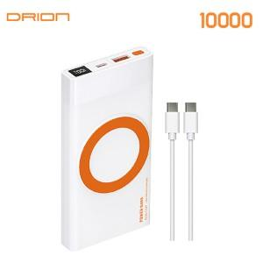

【상세/제작정보】 | ＊택배비 4000원(VAT별도) (1BOX 40개)

【인쇄/포장옵션】 | 레이저, 풀칼라 / 시판박스

【공급단가】 | 수량 | 50~ | 100~ | 300~ | 500~ | 1,000~
*VAT별도 | 단가 | 12,250원 | 12,050원 | 11,760원 | 11,460원 | 11,270원

【상품 URL】 | http://www.easy1.co.kr/src/goods_detail.php?gdno=31085

